Ejercicio1
Matriz de Probabilidad de Transicion
A= (0,1) |  | B=(0,1)

Q |  | 0 | 1 | éxito | a) | Q |  | 0 | 1
qij | 0 | q00 | q01 | q + r |  |  | 0 | p | q
 | 1 | q10 | q11 | fracaso |  | Binario&Simetrico | 1 | q | p
 |  |  |  | p
 | Si reenvio 0 y construyo 0 obtengo q00


 |  |  |  |  | c) | Q |  | 0 | 1
 |  |  |  |  |  |  | 0 | p+r/2 | q+r/2
 |  |  |  |  |  | Binario&Simetrico | 1 | q+r/2 | p+r/2

 |  |  |  |  | d) | Q |  | 0 | 1
 |  |  |  |  |  |  | 0 | p | q+r
 |  |  |  |  |  | Binario&No Simetrico | 1 | q | p+r

 |  |  |  |  | b) | Q | éxito |  | (n) | (q + r) * k | p * (n - k)
 |  |  |  |  |  |  | q + r |  | (k)
 |  |  |  |  |  |  | fracaso
 |  |  |  |  |  |  | p
 |  |  |  |  |  |  |  |  | n: representa la longitud
 |  |  |  |  |  |  |  |  | k: representa los casos de errores

Ejercicio2

 |  | 0 | 1
M1 | 0.3 |  | 1
M2 | 0.5 | 0.66666666667 | 0.33333333333
M3 | 0.2 | 0.5 | 0.5

 |  | 0.43333333333 | 0.56666666667
 |  | P0 | P1

 |  | Probabilidad de 0 | Probabilidad de 1

Ejercicio4
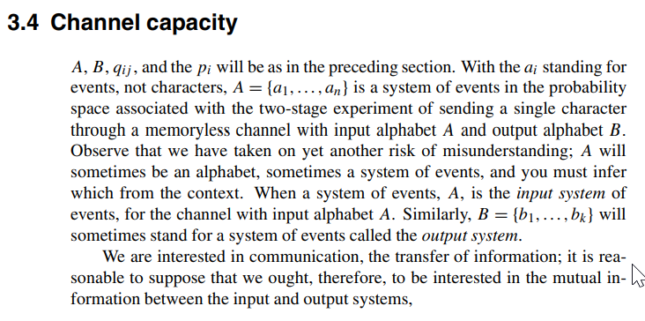

j=1

